COLLARES
 |  | COLLARES
NUMERO | PESO | PRODUCTO | COSTO | ENVIO CHINA | ENVIO MX | COST T $ | COST T Q | COSTO C IVA | PRECIO DOBLE | VENTA MAYORISTA | PRECIO
17 | 50 | 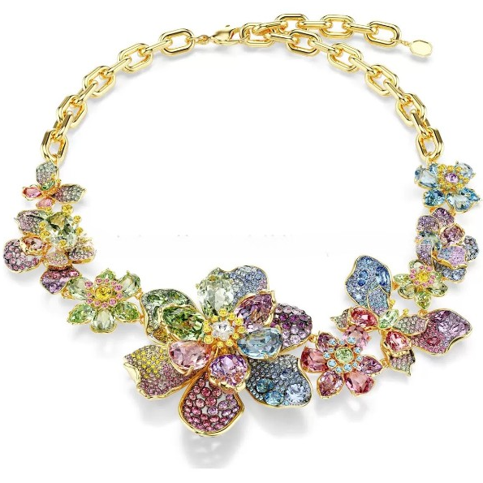 | $50.75 | $2.34 | Q0.64 | $53.73 | Q429.84 | Q452.46 | Q909.93 | Q910.00 | Q920.00
16 | 45 | 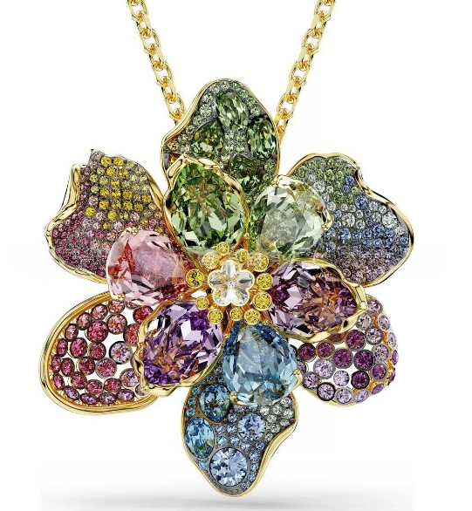 | $19.86 | $2.10 | Q0.58 | $22.54 | Q180.32 | Q189.81 | Q384.62 | Q385.00 | Q395.00
15 | 40 | 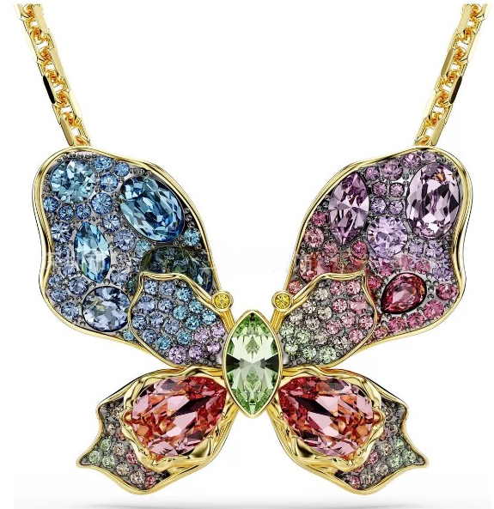 | $12.50 | $1.90 | Q0.53 | $14.93 | Q119.44 | Q125.73 | Q256.45 | Q260.00 | Q270.00
14 | 30 |  | $5.15 | $0.70 | Q0.19 | $6.04 | Q48.32 | Q50.86 | Q106.73 | Q110.00 | Q120.00
13 | 30 | 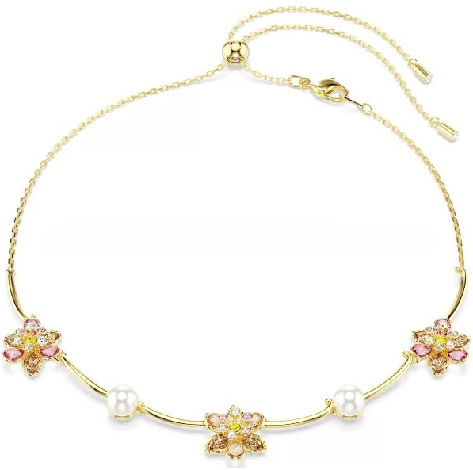 | $5.88 | $1.40 | Q0.39 | $7.67 | Q61.36 | Q64.59 | Q134.18 | Q135.00 | Q145.00
12 | 20 | 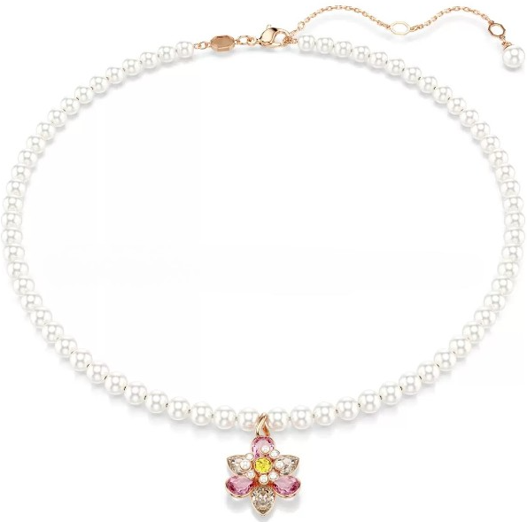 | $5.15 | $0.93 | Q0.26 | $6.34 | Q50.72 | Q53.39 | Q111.78 | Q115.00 | Q125.00
11 | 20 |  | $4.71 | $0.93 | Q0.26 | $5.90 | Q47.20 | Q49.68 | Q104.37 | Q105.00 | Q115.00
10 | 20 |  | $5.15 | $0.93 | Q0.26 | $6.34 | Q50.72 | Q53.39 | Q111.78 | Q115.00 | Q125.00
9 | 30 |  | $7.36 | $1.40 | Q0.39 | $9.15 | Q73.20 | Q77.05 | Q159.11 | Q160.00 | Q170.00
8 | 30 | 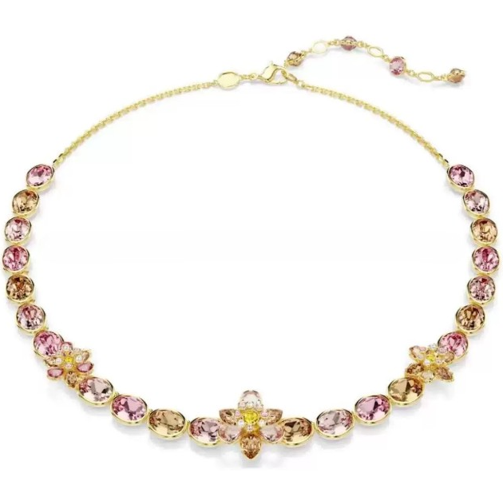 | $14.71 | $1.40 | Q0.39 | $16.50 | Q132.00 | Q138.95 | Q282.89 | Q285.00 | Q295.00
7 | 30 |  | $14.71 | $1.40 | Q0.39 | $16.50 | Q132.00 | Q138.95 | Q282.89 | Q285.00 | Q295.00
6 | 30 | 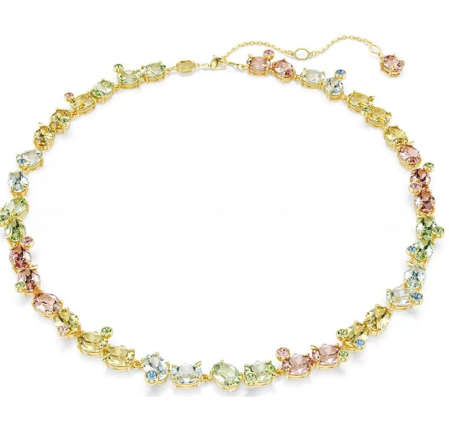 | $15.45 | $1.40 | Q0.39 | $17.24 | Q137.92 | Q145.18 | Q295.36 | Q295.00 | Q305.00
5 | 40 | 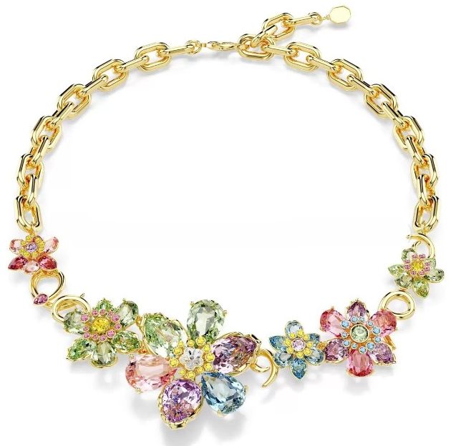 | $20.59 | $1.90 | Q0.53 | $23.02 | Q184.16 | Q193.85 | Q392.71 | Q395.00 | Q405.00
4 | 15 |  | $4.41 | $0.70 | Q0.19 | $5.30 | Q42.40 | Q44.63 | Q94.26 | Q95.00 | Q105.00
3 | 30 | 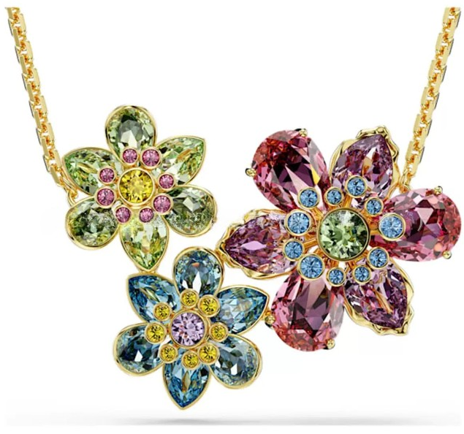 | $6.62 | $1.40 | Q0.39 | $8.41 | Q67.28 | Q70.82 | Q146.64 | Q150.00 | Q160.00
2 | 15 |  | $7.36 | $0.70 | Q0.19 | $8.25 | Q66.00 | Q69.47 | Q143.95 | Q145.00 | Q155.00
1 | 15 |  | $4.41 | $0.70 | Q0.19 | $5.30 | Q42.40 | Q44.63 | Q94.26 | Q95.00 | Q105.00

